市场调研清单
中山大学附属肿瘤医院资产采购项目报价表
项目名称：中山大学附属肿瘤医院实验家具零星采购项目
报价公司： |  |  |  |  |  |  |  | 报价日期：
联系人、电话、邮箱： |  |  |  |  |  |  |  | 质保时长：
盖章： |  |  |  |  |  |  |  | 工期：
报价须知： 1）按下表格式填写每种货物【单价报价】（即填写所有标绿的表格），表格内已设置计算公式，金额会自动生成，如报价不全或者擅自修改计算公式，则投标无效： a）有【配置说明】：只需填写配置里每个货物单价即可； b）没有【配置说明】：直接填写货物单价即可； c）表中规格仅作报价用，结算时以实际订单规格为准； 2）下述报价须包含材料费、人工费、运输费、安装费、设计费、售后服务费、税费等一切费用； 3）下述所有采购数量均为预估量，非实际采购量，实际采购量按需求零星采购。 4）下述相同工艺的材质（如柜体、层板、框架等）每平方米/每米/每项等单价报价必须一致，否则按最低报价为准，予以调整处理。 5）下述提供图片仅供参考，以实际需求确认为准。
申请单号 | 序号 | 产品名称 | 规格型号（mm） | 单位 | 预估采购数量 | 参考合同单价 | 金额 | 说明 | 参考图 | 备注需求地点
FP2307203820、FP2307203819 | 1.1 | 实验边台 | 1000*750*850 | 台 | 1 | 0.00 | 0.00 | 全钢结构,18mm厚蓝色榕德陶瓷台面；框架采用40*60*1.5mm厚度无缝钢管型材加工成型，表面环氧树脂静电粉末喷涂处理；结构做承重设计。不带柜体。 | 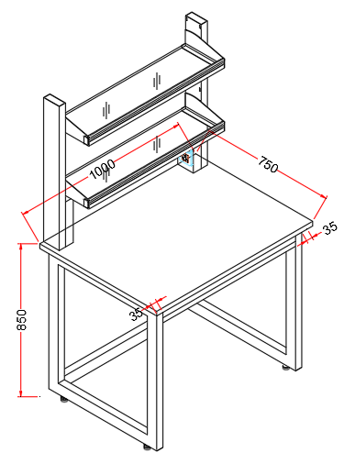 | 黄埔-腾1033
 | 1.1.1 | 18mm厚陶瓷台面 | 1000*750*18mm | ㎡ | 0.75 |  | 0.00 | 按正平面净面积为计算单位，水槽面积不扣减
 | 1.1.2 | 框架（含主立柱） | 40*60*1.5mm方管钢材，表面静电喷涂 | m | 8.75 |  | 0.00 | 按实际延长米计算
 | 1.1.3 | 其它 | 安装辅材等 | 项 | 1.00 |  | 0.00 | 按每项综合考虑
 | 1.2 | 试剂架 | 940*250*800 | 组 | 1 | 0.00 | 0.00 | 钢玻结构，主体钢结构采用40mm×100mm×1.5mm方型钢材，双层12mm厚钢化清玻璃层板。 |  | 黄埔-腾1033
 | 1.2.1 | 钢玻试剂架（无背板） | 40*100*1.5mm钢材 | m | 1.60 |  | 0.00 | 每个架子按立柱的实际延长米计算
 | 1.2.2 | 玻璃活动层板 | 12mm厚钢化清玻璃 | ㎡ | 0.47 |  | 0.00 | 共一层，每层层板按面积计算
 | 1.2.3 | 电气配件 | 实验室专用220V、10A、五孔万用电源插座 | 项 | 4.00 |  | 0.00 | 按实际数量以每套插座综合考虑，含线盒、电线布线
FP2307203818、FP2307253830、FP2307253831 | 2.1 | 实验边台 | 1500*750*950 | 台 | 2 | 0.00 | 0.00 | 全钢结构,18mm厚蓝色榕德陶瓷台面；柜体采用1.0mm厚度冷轧钢板经数控剪板，表面经酸洗磷化后喷涂环氧树脂粉末；结构做承重设计。 | 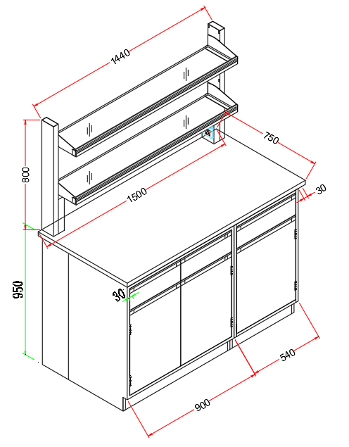 | 黄埔-腾0834-8J
 | 2.1.1 | 18mm厚陶瓷台面 | 1500*750*18mm | ㎡ | 1.13 |  | 0.00 | 按正平面净面积为计算单位，水槽面积不扣减 |  | 预计+1
 | 2.1.2 | 柜体 | 采用1.0mm厚度优质冷轧钢板经数控剪板，表面经酸洗磷化后喷涂环氧树脂粉末 | ㎡ | 1.32 |  | 0.00 | 按柜体正立面宽X高＝平方米为计算单位，如有空位不予计算柜体面积
 | 2.1.3 | 封板 | 1.0mm厚度优质冷轧钢板，喷环氧树脂粉末 | m | 0.40 |  | 0.00 | 按面积计算
 | 2.1.4 | 其它 | 安装辅材等 | 项 | 1.00 |  | 0.00 | 按每项综合考虑
 | 2.2 | 试剂架 | 1440*250*800 | 组 | 2 | 0.00 | 0.00 | 钢玻结构，主体钢结构采用40mm×100mm×1.5mm方型钢材，双层12mm厚钢化清玻璃层板。 |  | 黄埔-腾0834-8J
 | 2.2.1 | 钢玻试剂架（无背板） | 40*100*1.5mm钢材 | m | 1.60 |  | 0.00 | 每个架子按立柱的实际延长米计算
 | 2.2.2 | 玻璃活动层板 | 12mm厚钢化清玻璃 | ㎡ | 0.72 |  | 0.00 | 共一层，每层层板按面积计算
 | 2.2.3 | 电气配件 | 实验室专用220V、10A、五孔万用电源插座 | 项 | 4.00 |  | 0.00 | 按实际数量以每套插座综合考虑，含线盒、电线布线
 | 3 | 单门单抽活动柜 | 475*500*730 | 台 | 3 |  | 0.00 | 全钢结构,柜体采用1.0mm厚度冷轧钢板经数控剪板，表面经酸洗磷化后喷涂环氧树脂粉末。 | 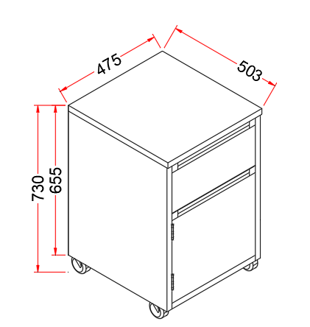 | 黄埔-腾0834-8J
 | 4 | 格子柜 | 1650*600*800 | 台 | 1 | 0.00 | 0.00 | 全钢结构,柜体采用1.0mm厚度冷轧钢板经数控剪板，表面经酸洗磷化后喷涂环氧树脂粉末。 | 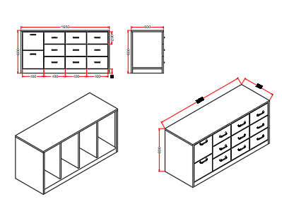 | 黄埔-腾0834-8J
 | 4.1 | 柜体 | 采用1.0mm厚度优质冷轧钢板经数控剪板，表面经酸洗磷化后喷涂环氧树脂粉末 | ㎡ | 1.32 |  | 0.00 | 按柜体正立面宽X高＝平方米为计算单位，如有空位不予计算柜体面积
FP2307203817、FP2307253832 | 5 | 实验边台 | 1300*750*650 | 台 | 3 | 0.00 | 0.00 | 全钢结构,18mm厚蓝色榕德陶瓷台面；柜体采用1.0mm厚度冷轧钢板经数控剪板，表面经酸洗磷化后喷涂环氧树脂粉末；结构做承重设计。 | 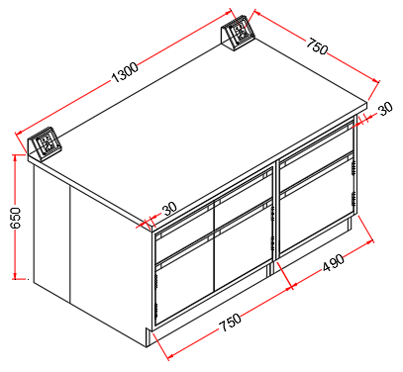 | 越秀-2#930
 | 5.1 | 18mm厚陶瓷台面 | 1300*750*18mm | ㎡ | 0.98 |  | 0.00 | 按正平面净面积为计算单位，水槽面积不扣减 |  | 预计+2
 | 5.2 | 柜体 | 采用1.0mm厚度优质冷轧钢板经数控剪板，表面经酸洗磷化后喷涂环氧树脂粉末 | ㎡ | 0.77 |  | 0.00 | 按柜体正立面宽X高＝平方米为计算单位，如有空位不予计算柜体面积
 | 5.3 | 封板 | 1.0mm厚度优质冷轧钢板，喷环氧树脂粉末 | m | 0.27 |  | 0.00 | 按面积计算
 | 5.4 | 电气配件 | 实验室专用220V、10A、五孔万用电源插座 | 项 | 2.00 |  | 0.00 | 按实际数量以每套插座综合考虑，含线盒、电线布线
 | 5.5 | 其它 | 安装辅材等 | 项 | 1.00 |  | 0.00 | 按每项综合考虑
 | 6 | 不锈钢货架 | 1800*730*2000 | 台 | 1 | 0.00 | 0.00 | 1、层板采用T1.0mm厚度304#不锈钢磨砂板，立柱采用38*38*1.0mm方管； 2、表面满焊打磨拉边处理，带M10可调脚； |  | 越秀-2#930
 | 6.1 | 立柱 | DN38mm*DN38mm*T1.0mm，304#不锈钢方管 | m | 17.98 |  | 0.00 | 按管的延长米计算
 | 6.2 | 层板 | T1.0mm厚度304#不锈钢磨砂板 | ㎡ | 4.26 |  | 0.00 | 按层板的面积平方米计算
 | 7 | 不锈钢货架 | 1100*800*2000 | 台 | 1 | 0.00 | 0.00 | 1、层板采用T1.0mm厚度304#不锈钢磨砂板，立柱采用38*38*1.0mm方管； 2、表面满焊打磨拉边处理，带M10可调脚； | 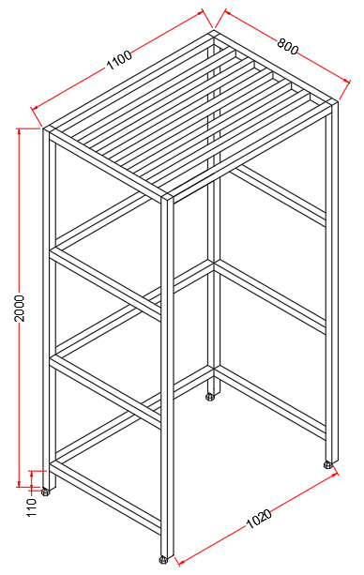 | 越秀-2#930
 | 7.1 | 立柱 | DN38mm*DN38mm*T1.0mm，304#不锈钢方管 | m | 25.40 |  | 0.00 | 按管的延长米计算
FP2308013843 | 8 | 钢架 | 850*300*1800 | 台 | 2 | 0.00 | 0.00 | 全钢结构，框架采用40mm×40mm×1.5mm钢材，层板、背板采用1.0mm厚度冷轧钢板。 |  | 大学城-F203
 | 8.1 | 立柱 | DN38mm*DN38mm*T1.0mm，304#不锈钢方管 | m | 15.55 |  | 0.00 | 按管的延长米计算 |  | 预计腾飞园8J 新增
 | 8.2 | 层板 | T1.0mm厚度304#不锈钢磨砂板 | ㎡ | 0.77 |  | 0.00 | 按层板的面积平方米计算
 | 9 | 钢架 | 1700*550*750 | 台 | 1 | 0.00 | 0.00 | 全钢结构，框架采用40mm×40mm×1.5mm钢材，层板、背板采用1.0mm厚度冷轧钢板。 |  | 大学城-F203
 | 9.1 | 框架（含主立柱） | 40*60*1.5mm方管钢材，表面静电喷涂 | m | 13.05 |  | 0.00 | 按实际延长米计算
 | 9.2 | 层板 | 1.0mm厚度优质冷轧钢板，喷环氧树脂粉末 | ㎡ | 0.94 |  | 0.00 | 按面积计算
 | 10 | 不锈钢货架 | 1000*800*1900 | 台 | 1 | 0.00 | 0.00 | 1、层板采用T1.0mm厚度304#不锈钢磨砂板，立柱采用38*38*1.0mm方管； 2、表面满焊打磨拉边处理，带M10可调脚； |  | 大学城-F203
 | 10.1 | 立柱 | DN38mm*DN38mm*T1.0mm，304#不锈钢方管 | m | 24.00 |  | 0.00 | 按管的延长米计算
 | 11 | 钢架 | 1500*700*1000 | 台 | 5 | 0.00 | 0.00 | 全钢结构，框架采用40mm×40mm×1.5mm钢材，层板、背板采用1.0mm厚度冷轧钢板。 |  | 大学城-F202洁净室
 | 11.1 | 框架（含主立柱） | 40*60*1.5mm方管钢材，表面静电喷涂 | m | 19.90 |  | 0.00 | 按实际延长米计算 |  | 预计越秀-2#826
 | 11.2 | 层板 | 1.0mm厚度优质冷轧钢板，喷环氧树脂粉末 | ㎡ | 2.10 |  | 0.00 | 按面积计算
 | 12.1 | 不锈钢货架 | 1000*800*1900 | 台 | 2 | 0.00 | 0.00 | 1、层板采用T1.0mm厚度304#不锈钢磨砂板，立柱采用38*38*1.0mm方管； 2、表面满焊打磨拉边处理，带M10可调脚； | 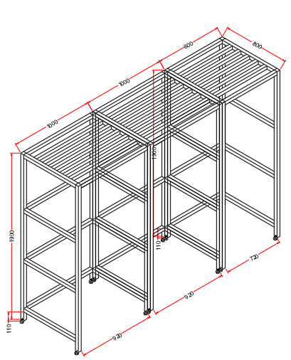 | 大学城-F202洁净室
 | 12.1.1 | 立柱 | DN38mm*DN38mm*T1.0mm，304#不锈钢方管 | m | 48.00 |  | 0.00 | 按管的延长米计算
 | 12.2 | 不锈钢货架 | 800*800*1900 | 台 | 1 | 0.00 | 0.00 | 1、层板采用T1.0mm厚度304#不锈钢磨砂板，立柱采用38*38*1.0mm方管； 2、表面满焊打磨拉边处理，带M10可调脚； |  | 大学城-F202洁净室
 | 12.2.1 | 立柱 | DN38mm*DN38mm*T1.0mm，304#不锈钢方管 | m | 22.00 |  | 0.00 | 按管的延长米计算
 | 13 | 全钢货架 | 2200*600*1800 | 台 | 1 | 0.00 | 0.00 | 全钢结构，立柱是由1.2mm冷轧钢板经专用冷弯成型机组滚轧成型，层板采用1.2mm厚度冷轧钢板。 | 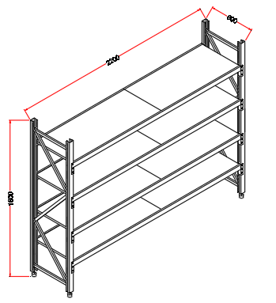 | 大学城-机房
 | 13.1 | 立柱 | 采用1.2mm厚度冷轧钢板经专用冷弯成型机组滚轧成型 | m | 7.20 |  | 0.00 | 按管的延长米计算
 | 13.2 | 层板 | 采用1.2mm厚度冷轧钢板 | ㎡ | 5.28 |  | 0.00 | 按层板的面积平方米计算
 | 14 | 钢架 | 1200*550*750 | 台 | 1 | 0.00 | 0.00 | 全钢结构，框架采用40mm×40mm×1.5mm钢材，层板、背板采用1.0mm厚度冷轧钢板。 |  | 大学城-202
 | 14.1 | 框架（含主立柱） | 40*60*1.5mm方管钢材，表面静电喷涂 | m | 9.90 |  | 0.00 | 按实际延长米计算
 | 14.2 | 层板 | 1.0mm厚度优质冷轧钢板，喷环氧树脂粉末 | ㎡ | 0.66 |  | 0.00 | 按面积计算
FP2308183858 | 15 | 实验边台 | 3800*750*850 | 台 | 1 | 0.00 | 0.00 | 全钢结构,18mm厚蓝色榕德陶瓷台面；框架采用40*60*1.5mm厚度无缝钢管型材加工成型，表面环氧树脂静电粉末喷涂处理；结构做承重设计。不带柜体。 | 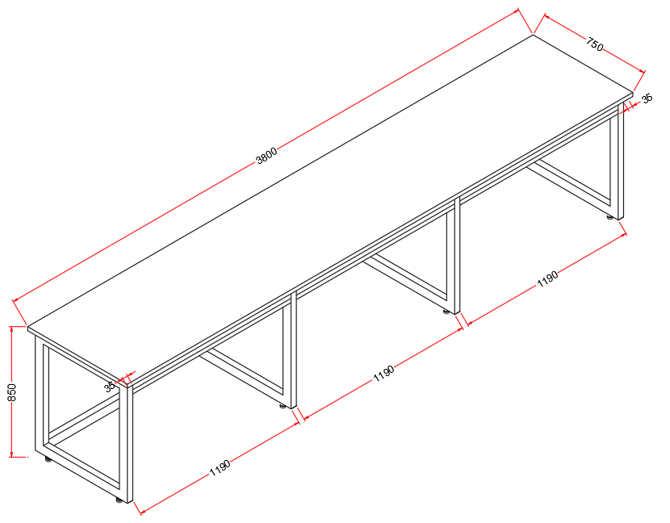 | 腾飞园
 | 15.1 | 18mm厚陶瓷台面 | 3800*750*18mm | ㎡ | 2.85 |  | 0.00 | 按正平面净面积为计算单位，水槽面积不扣减
 | 15.2 | 框架（含主立柱） | 40*60*1.5mm方管钢材，表面静电喷涂 | m | 22.63 |  | 0.00 | 按实际延长米计算
 | 15.3 | 其它 | 安装辅材等 | 项 | 1.00 |  | 0.00 | 按每项综合考虑
 | 16.1 | 实验台 | 6590*750*950 | 台 | 1 | 0.00 | 0.00 | 全钢结构,18mm厚蓝色榕德陶瓷台面；框架采用40*60*1.5mm厚度无缝钢管型材加工成型，表面环氧树脂静电粉末喷涂处理；结构做承重设计。不带柜体。 |  | 腾飞园
 | 16.1.1 | 18mm厚陶瓷台面 | 6590*750*18mm | ㎡ | 4.94 |  | 0.00 | 按正平面净面积为计算单位，水槽面积不扣减
 | 16.1.2 | 框架（含主立柱） | 40*60*1.5mm方管钢材，表面静电喷涂 | m | 37.98 |  | 0.00 | 按实际延长米计算
 | 16.1.3 | 柜体 | 采用1.0mm厚度优质冷轧钢板经数控剪板，表面经酸洗磷化后喷涂环氧树脂粉末 | ㎡ | 1.97 |  | 0.00 | 按柜体正立面宽X高＝平方米为计算单位，如有空位不予计算柜体面积
 | 16.1.4 | 电气配件 | 实验室专用220V、10A、五孔万用电源插座 | 项 | 10.00 |  | 0.00 | 按实际数量以每套插座综合考虑，含线盒、电线布线
 | 16.1.5 | 其它 | 安装辅材等 | 项 | 1.00 |  | 0.00 | 按每项综合考虑
 | 16.2 | 实验台 | 5530*750*950 | 台 | 1 | 0.00 | 0.00 | 全钢结构,18mm厚蓝色榕德陶瓷台面；框架采用40*60*1.5mm厚度无缝钢管型材加工成型，表面环氧树脂静电粉末喷涂处理；结构做承重设计。不带柜体。 | 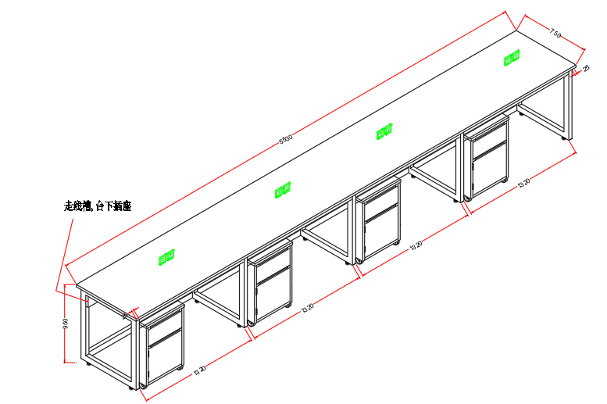 | 腾飞园
 | 16.2.1 | 18mm厚陶瓷台面 | 5530*750*18mm | ㎡ | 4.15 |  | 0.00 | 按正平面净面积为计算单位，水槽面积不扣减
 | 16.2.2 | 框架（含主立柱） | 40*60*1.5mm方管钢材，表面静电喷涂 | m | 31.74 |  | 0.00 | 按实际延长米计算
 | 16.2.3 | 柜体 | 采用1.0mm厚度优质冷轧钢板经数控剪板，表面经酸洗磷化后喷涂环氧树脂粉末 | ㎡ | 1.58 |  | 0.00 | 按柜体正立面宽X高＝平方米为计算单位，如有空位不予计算柜体面积
 | 16.2.4 | 电气配件 | 实验室专用220V、10A、五孔万用电源插座 | 项 | 8.00 |  | 0.00 | 按实际数量以每套插座综合考虑，含线盒、电线布线
 | 16.2.5 | 其它 | 安装辅材等 | 项 | 1.00 |  | 0.00 | 按每项综合考虑
合计 |  |  |  |  | 32 |  | 0.00

